master
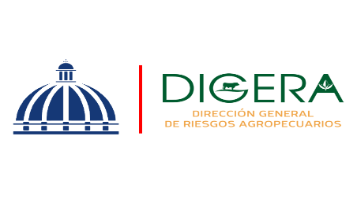 | Departamento de Servicio y Asesoría Servicios de Calidad Comprometidos Abril-Junio 2024

 | Servicio | Atributo | Estándares
 | Asistencia Técnica | Amabilidad | 91.54% | 10.27%
 |  | Profesionalidad | 94.10% | 10.07

Asistencia Técnica
Asistencia Técnica

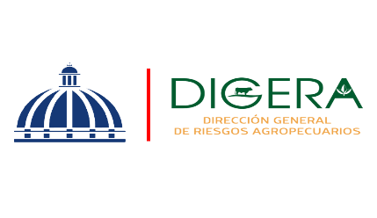 | Departamento de Servicio y Asesoría Servicios de Calidad Comprometidos Abril Junio 2024

 | Servicio | Atributo | Estándares
 | Capacitación Técnica | Atributo | Estándares
 |  | Amabilidad | 89.89% | 5
 |  | Profesionalidad | 90.85% | 4
 |  | Fiabilidad | 90.64% | 6.96%

Capacitación Técnica
Capacitación Tecnica
Capacitación Técnica

